089338
FICHE DESCRIPTIVE D'APPUI |  |  |  |  |  |  |  |  |  |  |  |  |  | Date de mise à jour |  |  | 2021-08-18
L'opérateur engage sa responsabilité sur le diagnostic et la fiabilité des données fournies pour le calcul de charge de l'appui
N° appui |  | 089338 |  |  | Opérateur |  |  | VENDEE |  |  |  |  | Sous-traitant Opérateur |  |  |  | MANEO
Commune |  | MONSIREIGNE |  |  |  |  |  |  |  |  | Code centre |  |  | 85110 |  | Code INSEE |  |  | 85145
Adresse |  | Rechain |  |  |  |  |  |  |  |  | Latitude |  |  | 46°44'58.6786"N
 |  |  |  |  |  |  |  |  |  |  | Longitude |  |  | 00°57'03.7864"W
FTTx mutualisé |  |  | Non |  | FTTx amont PM/NRA-SR/RCA/Liaison de Collecte |  |  |  |  |  |  |  |  |  | Non | Branchement FTTx |  |  |  | Non
VERIFICATIONS DE L'ETAT DE L'APPUI
Contrôle visuel OK |  |  |  |  |  |  |  | Oui |  | Contrôle avec pointe carrée OK |  |  |  |  |  |  |  | Oui |  | Appui utilisable en l'état
Contrôle verticalité OK |  |  |  |  |  |  |  | Oui |  | Contrôle de secousses OK |  |  |  |  |  |  |  | Oui
Contrôle flambement OK |  |  |  |  |  |  |  | Oui |  | Contrôle de percussion OK |  |  |  |  |  |  |  | Oui
Respect voisinage réseau électrique |  |  |  |  |  |  |  | Oui |  | Absence d'étiquette jaune ou orange |  |  |  |  |  |  |  | Oui |  | Oui
Commentaires état appui
MATERIELS INSTALLES SUR L’APPUI
Nom câble 1 |  | A-N9076A-12F-70 |  |  | Description |  |  | ACOME 12 fo, G657A2, 70 m |  |  |  |  |  |  |  | ø (mm) |  | 6.1 | Kg/km |  | 31
Nom câble 2 |  |  |  |  | Description |  |  |  |  |  |  |  |  |  |  | ø (mm) |  |  | Kg/km
Nom câble 3 |  |  |  |  | Description |  |  |  |  |  |  |  |  |  |  | ø (mm) |  |  | Kg/km
Installation réhausse |  |  |  | Oui |  | Type de boitier optique posé |  |  |  |  |  | Non |  | Installation d'un dispositif de lovage |  |  |  |  |  | Non
Nombre de boitier sur l'appui |  |  |  |  |  | 0 |  | Transition souterraine |  |  |  |  |  | Non |  | Distance (en m) |  |  |  | 0
CALCUL DE CHARGE APPUI
Effort résultant <= valeurs DP et DT de l'appui |  |  |  |  |  |  |  |  |  |  |  | Utilisation possible
valeur DP < Effort résultant <= valeurs 2 DP et / ou DT de l'appui |  |  |  |  |  |  |  |  |  |  |  | Utilisation possible sous responsabilité de l’Opérateur
Effort résultant > valeurs 2 DP et DT de l'appui |  |  |  |  |  |  |  |  |  |  |  | Utilisation interdite
Hypothèses climatique de calcul |  |  |  |  |  | A1 |  | B1 |  |  |  | résultats à exprimer en daN (effort résiduel de l'appui)
N°Appui | Type d'appui |  | Nom de câble |  | Longueur portée |  | Angle en grades |  | Hauteur de flèche portée |  | Appui destination |  | Forfait branchement cuivre |  | Forfait branchement optique | Effort disponible avant ajout câble |  | Effort disponible après ajout câble |  | Effort disponible Nouveau appui
089338 | MS8 |  | A-N9076A-12F-70 |  | 26.51 |  | 275 |  | 0,37 m, 15°C |  | 89335 |  | Oui |  | Oui | 155 |  | 119
 |  |  | A-N9076A-12F-70 |  | 35.72 |  | 65 |  | 0,46 m, 15°C |  | 89339
 |  |  | Liaison |  | 26.51 |  | 275 |  | 0,37 m, 15°C |  | 89335
 |  |  | Liaison |  | 35.72 |  | 65 |  | 0,46 m, 15°C |  | 89339

TRAVAUX SUR L'APPUI
Type d'appui après travaux de remplacement ou consolidation |  |  |  |  |  |  |  |  |  |  |  |  |  |  | Milieu environnant appui |  |  |  |  | TER
Nature des travaux réalisés sur l'appui existant avant travaux |  |  |  |  |  |  |  |  |  |  |  |  |  |  | Voisinnage électrique appui |  |  |  |  | Non
Commentaires sur la fiche appui ou sur les travaux : |  |  |  |  |  |  |  |  | Appui stratégique |  |  |  | Non |  | Appui inaccessible véhicule |  |  |  |  | Non

PHOTOS DE L'APPUI AVANT TRAVAUX
Vue d’ensemble |  |  |  |  |  |  |  |  |  |  | Vue tête de poteau
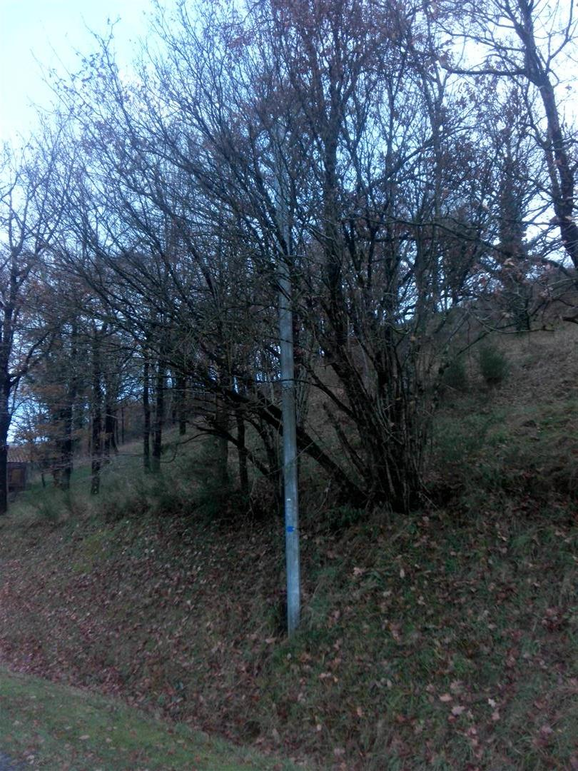 |  |  |  |  |  |  |  |  |  |  | 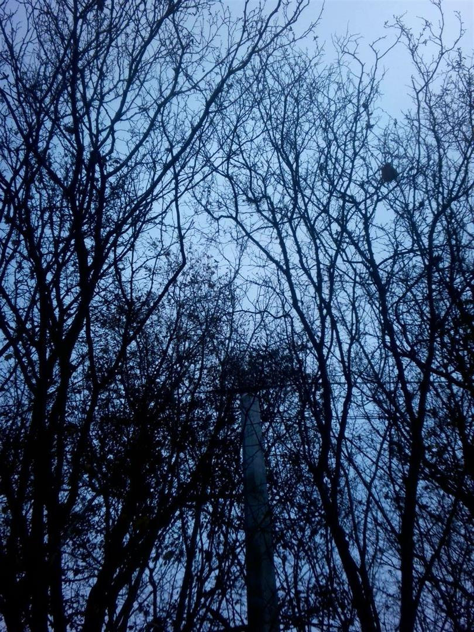

PHOTOS DE L'APPUI APRES TRAVAUX
Vue d’ensemble |  |  |  |  |  |  |  |  |  |  | Vue tête de poteau ou pied si création transition souterraine

PHOTOS DE L'APPUI APRES DEMANDE DE MISE EN CONFORMITE
Vue d’ensemble |  |  |  |  |  |  |  |  |  |  | Vue tête de poteau

